学習内容
制御フローとコード構造（クロージャー）

 | 前回の続きとして、クロージャーを使うときの例を挙げます。

 | 円の面積を求める

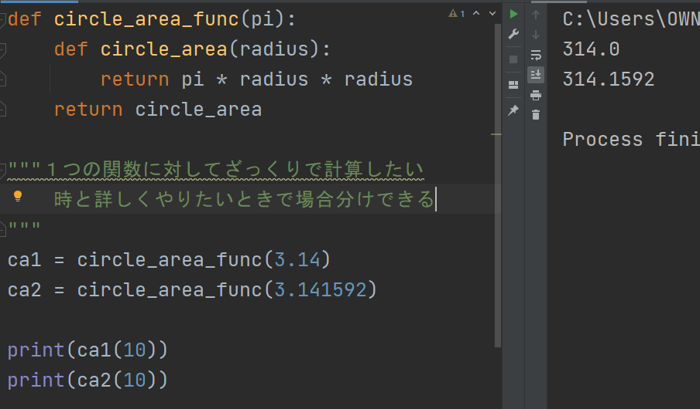

 | 完全に実行した形で返すのではなく、途中で止めて使いたいときにそれぞれ分けて使用することができる
 | この場合だと、円周率を３．１４にするか、３．１４１５９２とするかの2択がある時、
 | 任意のタイミングで半径である数字を渡すことで結果を出力することができる。

制御フローとコード構造（デコレーター）

 | 基本のファンクションとして

 | 入力した2つの数字を足し合わせて返すファンクションを作ります。

 | このようにstart、endと書き加えました。
 | 何かしらこのファンクションを実行する前とか後とかに何かやりたいとか
 | add_numファンクションに機能を付け加えたいときデコレータを使う。

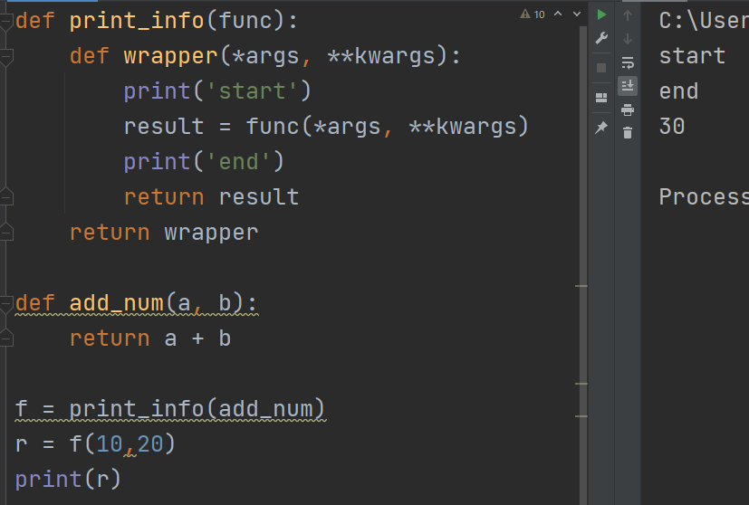

 | このようにデコレーダーを作ることができました。

 | このままだと理解ができないのでデバックしながら確認すると。

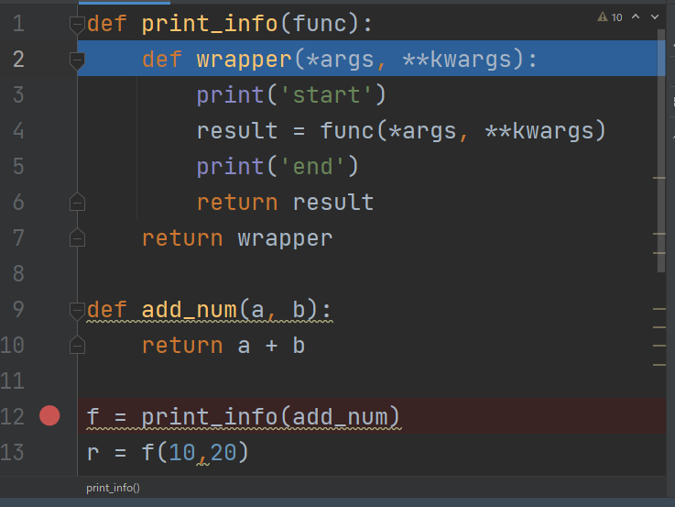

 | まず、print_infoにadd_numを引数として入れて呼び出す、

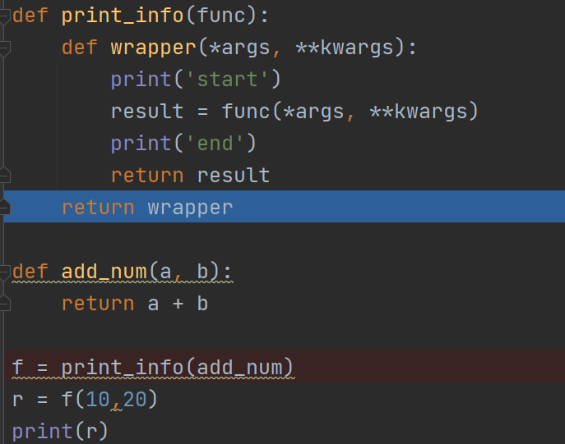

 | funcにadd_numが入った状態のwrpperを実行しない状態で返し、ｆに代入する。

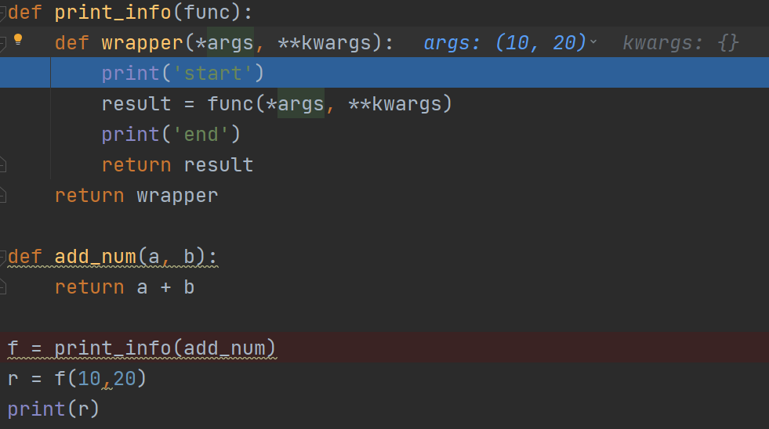

 | その後に１０，２０としてｆ(wapper)に引数を渡す。

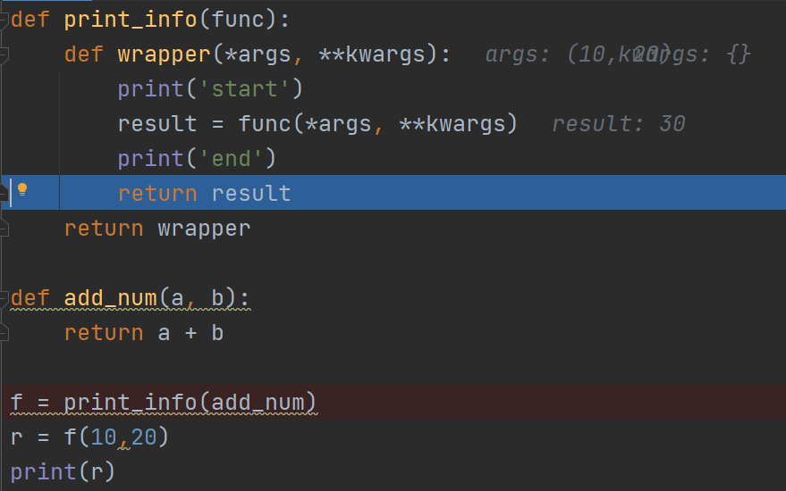

 | wapperの中身が実行されてstart、endが表示されresultに答えを返してくる。

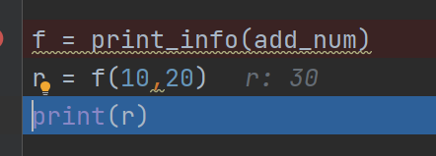

 | 最後にresultで返ってきた値を表示している

 | と書きましたが、これだとなんだかわかりにくくこれがデコレーターであるという事を理解して
 | 扱わなければならないので。

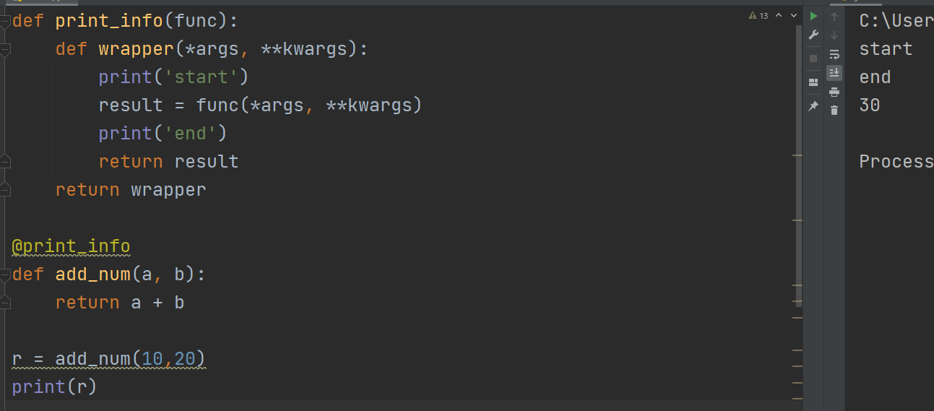

 | このようにファンクションの頭に＠print_infoとすると「これはデコレーターですよ」と括ることができるので、
 | 上記図のようにそのままadd_numを実行してもprint_infoを絡めて処理してくれるのです。

 | このデコレータの便利な点としては、
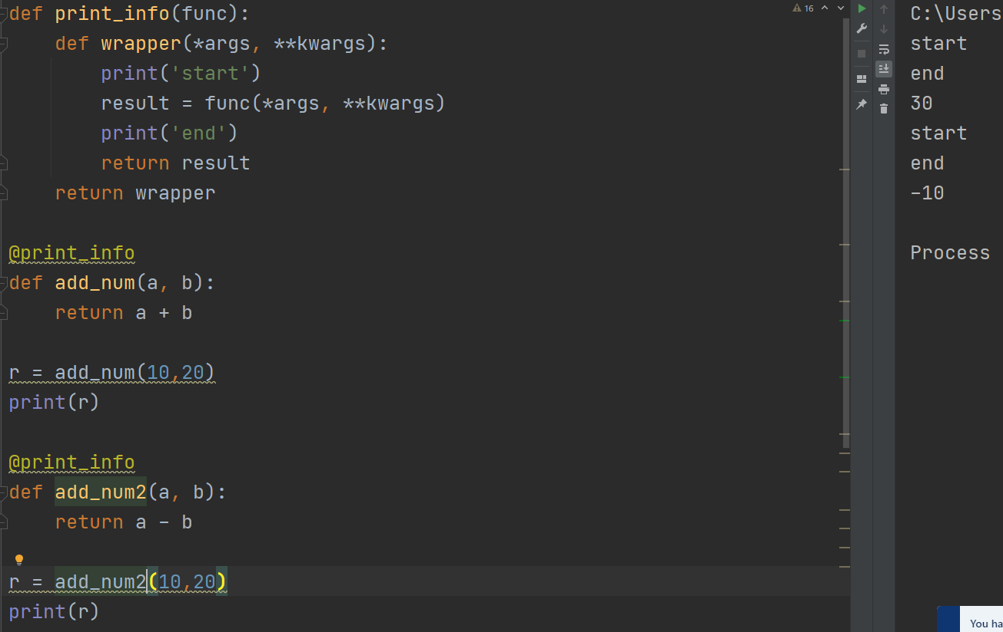

 | このように別のファンクションを扱いたときに、頭に@print_infoとすることでデコレーターを呼び出すことが
 | できます。
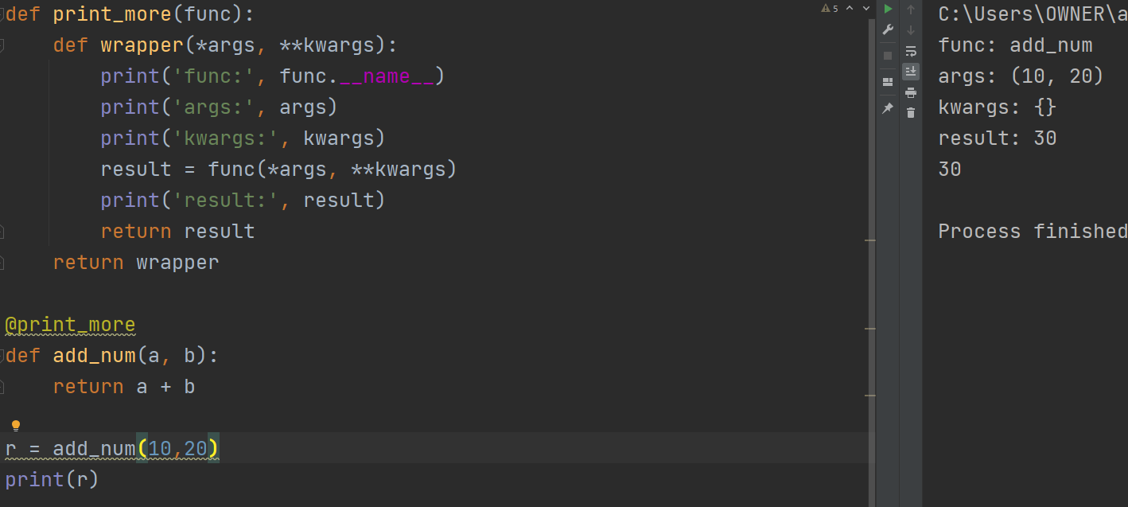

 | ではそれぞれどんなものが入っていたか改めて確認してみると、
 | 上記のように先ほど記述した通りになっていたことが分かります。

 | また、デコレータを二つ実行した場合はどのようにすればよいのでしょうか。

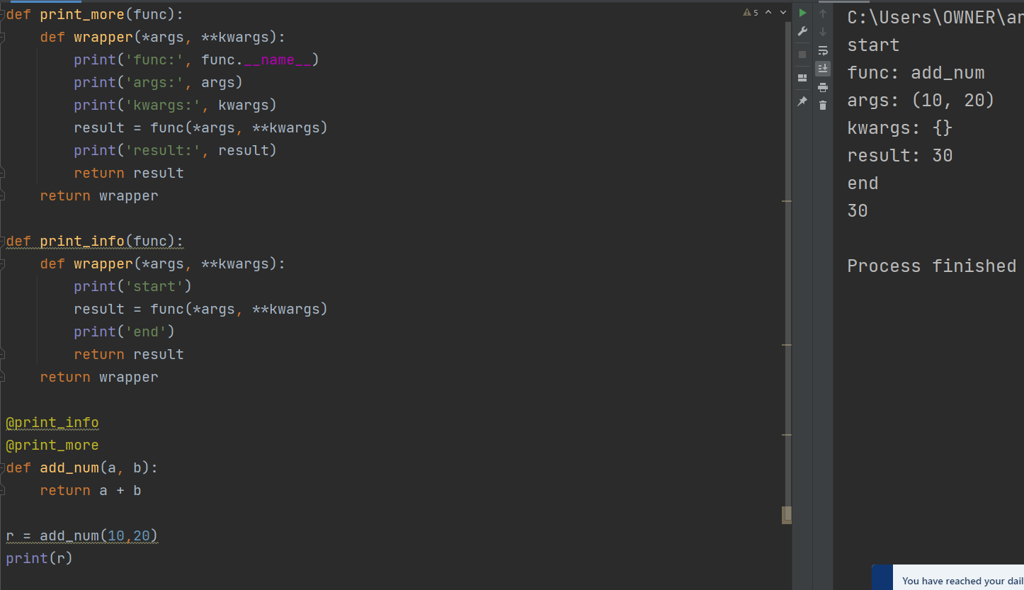

 | このように２つデコレーターを呼び出すことで可能になります。

 | 出力結果として、startが来て中身の説明となり、最後はendでｒの出力結果となっており
 | いいかんじです。

 | ではデコレーターを呼び出す順番を変えると、そうなるのでしょうか

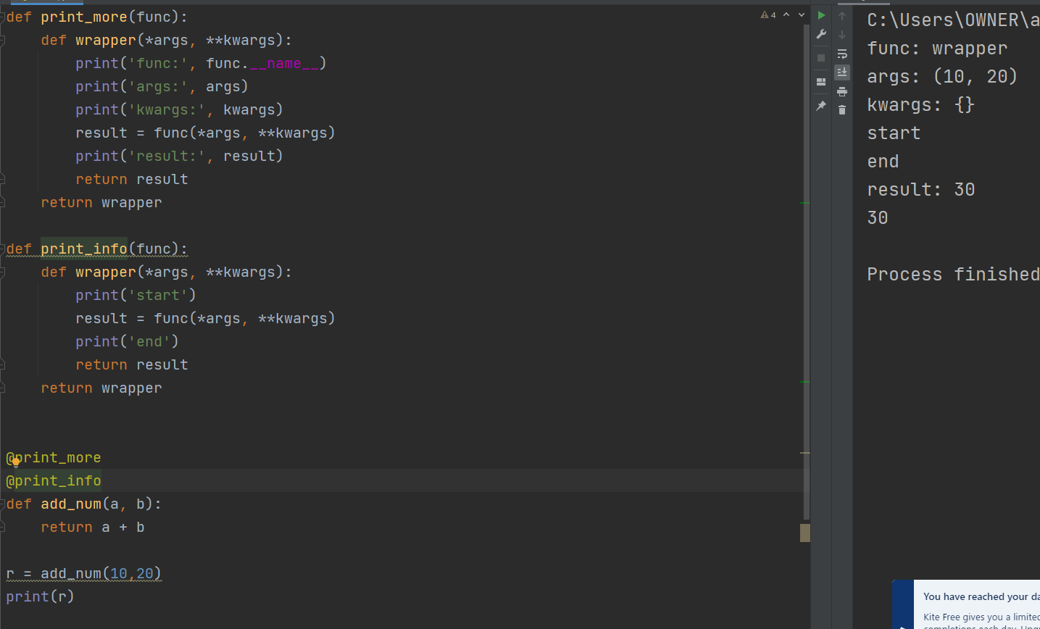

 | 順番を入れ替えるとstartとendの位置がおかしくなってしまいました。
 | 現段階ではとりあえずデコレータの呼び出す順番を間違えたらおかしなことになるよくらいで大丈夫
 | らしいです。慣れで分かってくるとのこと。

 | イメージだと、

 | このように関数が関数で包まれている状態をあのデコレーターの＠の順番で表現しているという感じ。

制御フローとコード構造（ラムダ）

 | ここに頭文字が大文字小文字が混在する間違った配列があるとします。

 | sample_funcを実行するのではなく、change_wordsの中で実行させることで、
 | 配列の中の文字列の頭文字を大文字に変えて出力しています。

 | このsample_funcをもっと簡単に書くことができます。

 | このようにlambdaを使うことで実現します。

 | 引数とreturnで返すものが上記のように対応しています。

 | また、直接書いても使うことができます。

 | これはどのようなときに使うのか、
 | 関数を定義するときにいちいちdefで定義していると

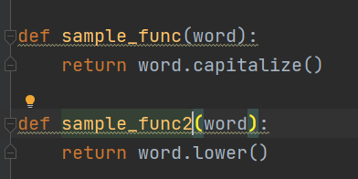

 | 似たような関数を何個も定義することになります。
 | でっすので、お手軽に関数を手議したいときにコードの中にlambdaとして記述することで
 | コードの削減を行えるようになります。

制御フローとコード構造（ジェネレーター）

 | ジェネレーターはイテレーターの要素になります。
 | イテレーターはforループで回していましたが、ジェネレーターでは反復処理をするときに
 | 1要素を取りたしてそれを生成していくというものである。

 | 基本の形として、

 | このように挨拶をfor文で出力するものがあるとします。

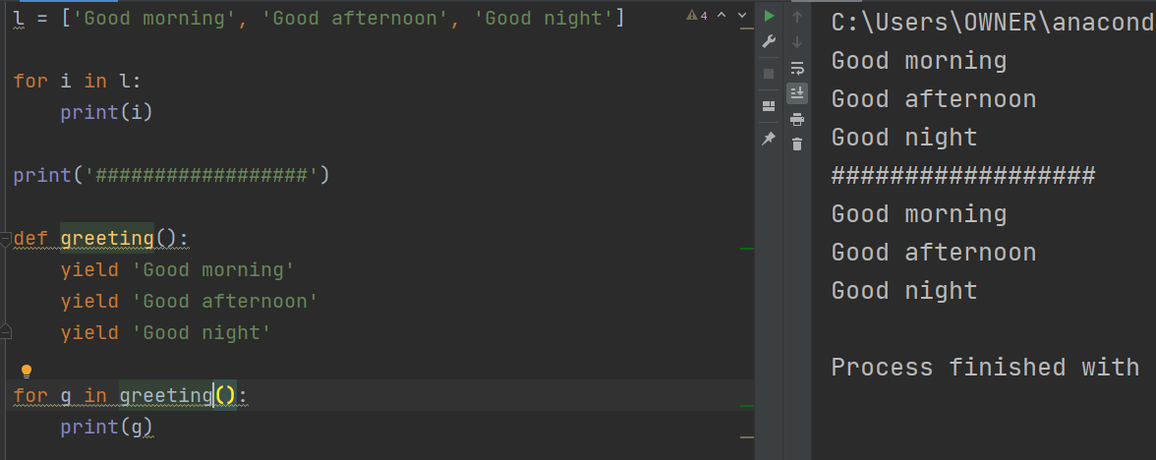

 | 関数gerrtingを定義して、yieldの後に先ほど配列に定義したように文字列を指定します。

 | これfor文で回して出力すると同じような結果を得ることができます。
 | このyieldを使った場合一つ一つを単体で生成することができます。

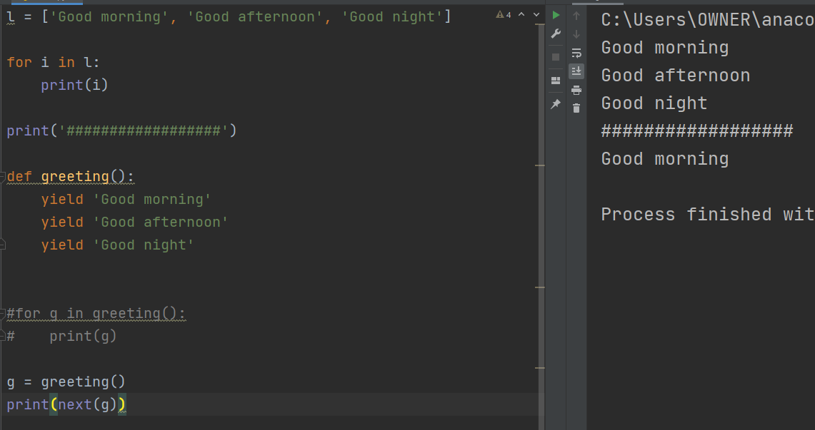

 | このように、gerrting（）を変数に入れて
 | その変数をnextとして表示させると
 | ひとつだけでてきました。

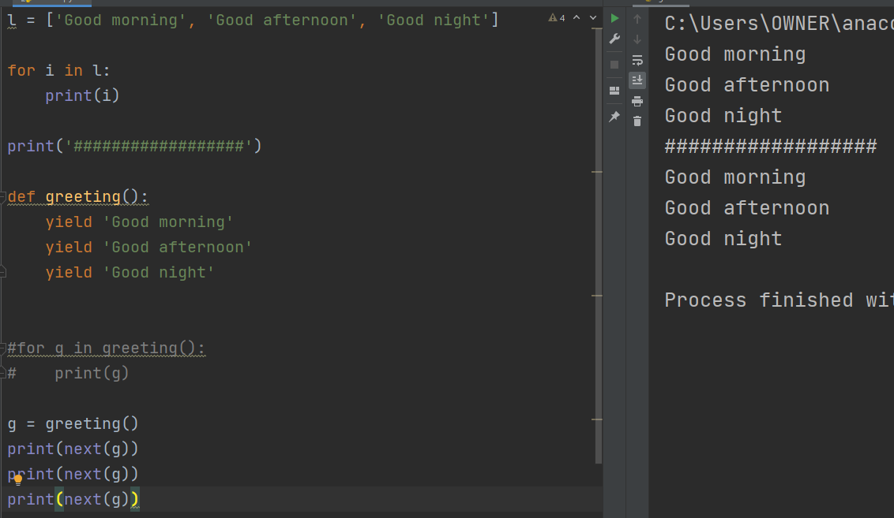

 | 同様にこれを３つ書くと最後まで表示されました。

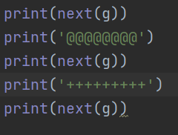
 |  | この時、このnextのprint関数との間に別の処理を
 |  | 入れるとどうなるでしょうか

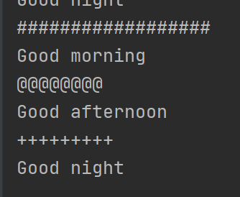
 |  |  | 当然ですが間に指定したもし列が表示されました。

 | for文で出力してしまうと、一気に表示されてしまうのですが、このようにnextを使うことで
 | 一つ一つ生成することができました。

 | また、Ｐｙｔｈｏｎでは関数の中にyieldを見るとそれがジェネレーターであるという認識をするので、
 | resultを書かなくても成立します。

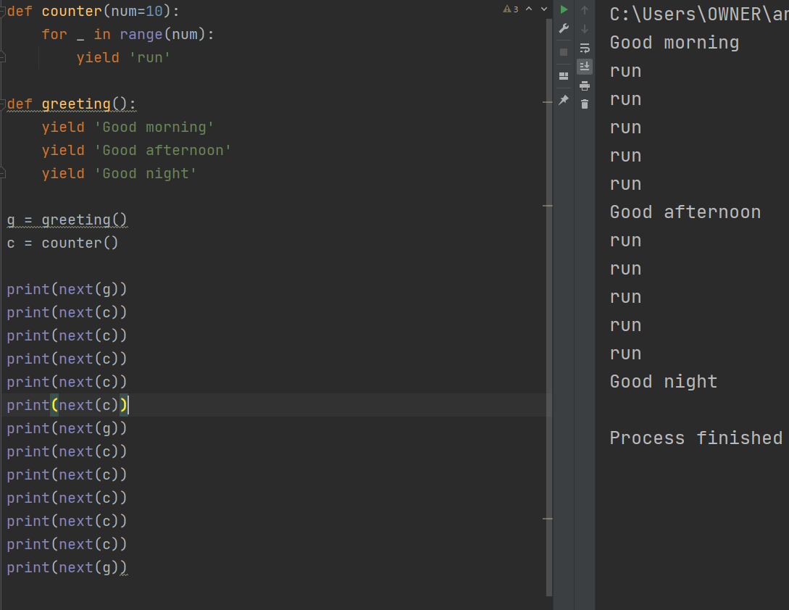

 | また、このように別の関数を定義した時もyieldでジェネレーターを作ると、今自分がどこまで生成したか
 | を覚えているのでこのように途中に別のジェネレータを呼び出すこともできます。

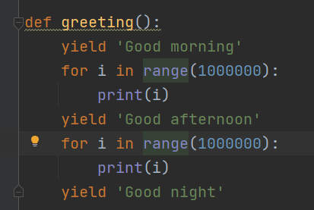

 | 例えばこのようにyieldに間に重たい処理が挟まっているとすると、この関数を呼び出したときに
 | 毎回この重たい処理を行うのではなく、yield区切りで処理を止めることができるので
 | 処理効率が上がる。

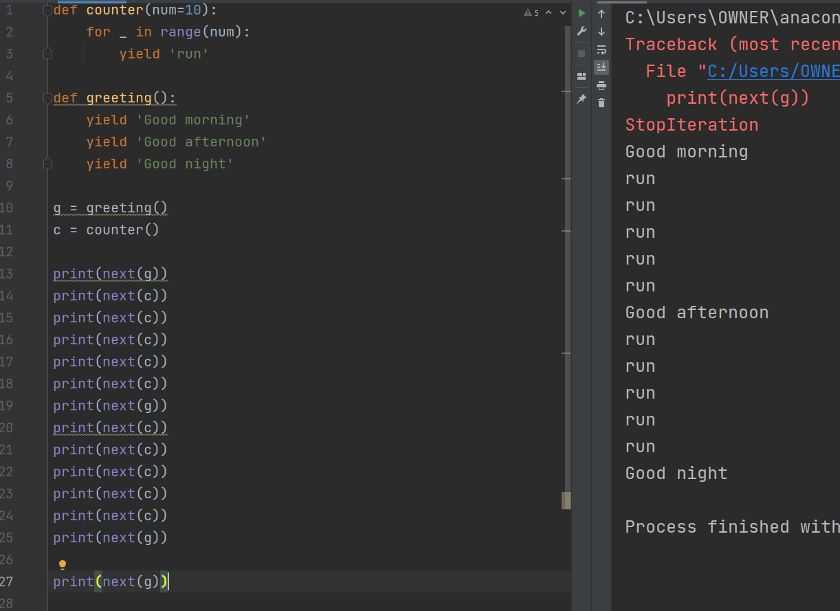

 | また、ジェネレータで準備した以上に呼び出してしまうと例外処理が発生してしまうので注意

 | 最後に、

 | 今回は、まったくやったことのない内容でした。
 | 急に処理の流れが難しくなったように感じましたが、一つ一つデバッグを行い、流れを確認しながら
 | 進めることができたので何とか追いつくことができました。
 | まだまだ講座としては始まったばかりなのでさらに気を引き締めてやっていきたいと思います。

